Sheet1
 | Generation (TWh) |  |  |  | Capacity (GW)
 |  |  |  |  | Installed | Planned
 | 风电 | 2010 | 2011 | 2012 | 2012 | 2015 | 2020 | 2030
北 京 | BJ | 0.31 | 0.31 | 0.31 | 0.155 |  |  |  | Installed wind capacity in 2012:
天 津 | TJ | 0.01 | 0.14 | 0.47 | 0.278 | 0.6 |  | 1 | http://cleantechnica.com/2013/03/20/chinese-installed-wind-capacity-reached-75-gw-in-2012/
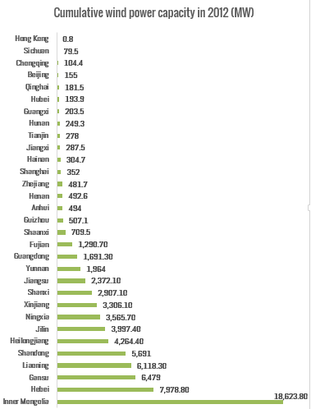
河 北 | HE | 5.71 | 8.9 | 12.6 | 7.9788 | 9 | 15 | 20
山 西 | SX | 0.55 | 1.3 | 3.6 | 2.9071 | 5.65 | 7.25 | 9
内蒙古 | NM | 17.36 | 22.7 | 28.4 | 18.6238 | 30 | 50 | 100
辽 宁 | LN | 4.70 | 6.6 | 7.9 | 6.1183 | 5 | 7 | 10
吉 林 | JL | 3.32 | 4 | 4.4 | 3.9974 | 12.55 | 21.2 | 32
黑龙江 | HL | 3.31 | 4.4 | 5.1 | 4.2644 | 5 | 7 | 10
上 海 | SH | 0.22 | 0.4 | 0.63 | 0.352 |  |  | 5
江 苏 | JS | 2.30 | 2.7 | 3.7 | 2.3721 | 5.8 | 10 | 21
浙 江 | ZJ | 0.47 | 0.6 | 0.78 | 0.4817
安 徽 | AH |  | 0.2 | 0.46 | 0.494 |  |  | 5.5
福 建 | FJ | 1.20 | 2.2 | 2.8 | 1.2907 | 2.5 | 6 | 10
江 西 | JX | 0.14 | 0.22 | 0.32 | 0.2875 | 0.8 | 1.7 | 2.9
山 东 | SD | 2.67 | 4.2 | 6.3 | 5.691 | 8 | 15 | 25.7
河 南 | HA | 0.11 | 0.17 | 0.33 | 0.4926
湖 北 | HB | 0.07 | 0.15 | 0.2 | 0.1939 |  |  | 0.8
湖 南 | HN | 0.04 | 0.05 | 0.27 | 0.2493 | 0.5 | 1.2 | 2
广 东 | GD | 1.02 | 1.6 | 2.4 | 1.6913
广 西 | GX |  | 0.01 | 0.08 | 0.2035 |  | 1.5 | 2.5
海 南 | HI | 0.24 | 0.53 | 0.47 | 0.3047 | 0.756 | 1.256 | 3.656
重 庆 | CQ | 0.05 | 0.1 | 0.08 | 0.1044
四 川 | SC |  | 0.02 | 0.04 | 0.0795
贵 州 | GZ |  | 0.1 | 0.49 | 0.5071 | 0.5 | 1 | 2
云 南 | YN | 0.39 | 1 | 2.8 | 1.964 | 2.2 | 3.8 | 12
陕 西 | SN |  | 0.1 | 0.26 | 0.7095 | 2
甘 肃 | GS | 2.08 | 7.1 | 9.4 | 6.479 | 17 | 30 | 40
青 海 | QH |  | 0.003 | 0.02 | 0.1815 | 4.5 | 6 | 9.87
宁 夏 | NX | 0.83 | 1.3 | 3.3 | 3.5657 | 3 | 5 | 5.5
新 疆 | XJ | 2.31 | 2.8 | 4.9 | 3.3061 | 10 | 25
 | sum | 49.41 | 73.90 | 102.81 | 75.32 | 125.36 | 214.91 | 330.43
 |  | TWh | TWh | TWh | GW | GW | GW | GW

